Sheet1
附件2
养护中心适老性设施设备采购需求清单
序号 | 名称 | 规格 | 单价 | 数量 | 单位 | 总价（元）
1 | 楼梯间扶手 | ▲1.材质：内管采用φ25mm壁厚0.8mm201不锈钢，配置304不锈钢底座，两头冲压处理。 2.外层材料:外管采用φ32mm防滑白色ABS原包料生产，外表面带夜光条每10cm不低于20颗防滑颗粒，并且面管两端人工倒角，使用中安全舒话避免划伤。 3.提供长≥10cm（含底座）小样一根。 | 122.36 | 230 | 米 | ¥28,142.80 | 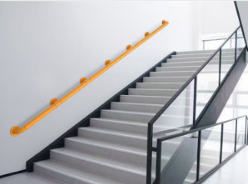 28142.8
2 | 扶手套 | ▲1.定制长≥50-65cm,周长17-20cm,采用优质塑料。（提供小样一个） | 55.2 | 270 | 个 | ¥14,904.00 | 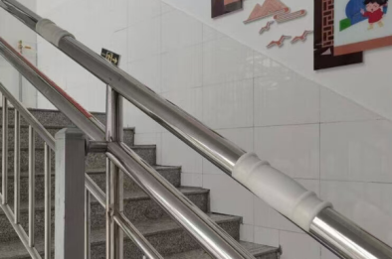 14904
3 | 定制护栏 | ▲1、定制护栏高0.9m，立柱采用壁厚≥1.0mm镀锌钢，横管采用壁厚≥0.5mm，φ1.8cm镀锌钢管、扶手采用壁厚≥0.8mm，φ5cm木纹镀锌钢管。 2、工艺要求： 本产品采用户外环保喷塑工艺，喷塑前经十三工位除油、除锈、酸洗磷化前处理，全自动静电喷涂，无污染、无甲醛。 | 726.8 | 65 | 米 | ¥47,242.00 | 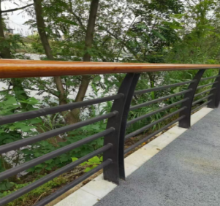 47242
4 | U型扶手 | ▲1.材质：内管采用φ28mm壁厚0.9mm304不锈钢，配置304不锈钢底座，两头冲压处理。 2.外层材料:外管采用φ35mm防滑白色ABS原包料生产，外表面带夜光条每10cm不低于20颗防滑颗粒，并且面管两端人工倒角，使用中安全舒话避免划伤。 | 331.2 | 3 | 个 | ¥993.60 | 993.6
5 | 卫生间扶手 | ▲1.材质：内管采用φ28mm壁厚0.9mm304不锈钢，配置304不锈钢底座，两头冲压处理。 2.外层材料:外管采用φ35mm防滑白色ABS原包料生产，外表面带夜光条每10cm不低于20颗防滑颗粒，并且面管两端人工倒角，使用中安全舒话避免划伤。 3.尺寸：长50cm。 4.提供长≥50cm（含底座）小样一根。 | 73.6 | 50 | 个 | ¥3,680.00 | 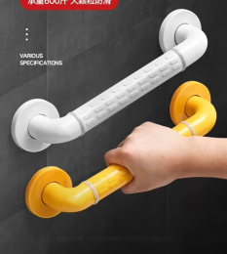
6 | 户外椅 | ▲1.框架镀锌钢板3毫米厚烤漆，坐板防腐木户外油漆。 2.工艺要求： 本产品采用户外环保喷塑工艺，喷塑前经十三工位除油、除锈、酸洗磷化前处理，全自动静电喷涂，无污染、无甲醛。 3.尺寸：2000*420*750mm | 3542 | 10 | 套 | ¥35,420.00 | 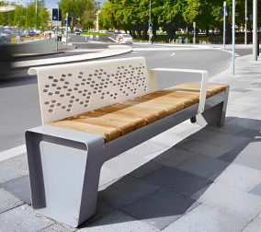 35420
7 | 户外花箱 | ▲1.基材冷轧钢板，符合或优于：①外观性能要求，金属件喷涂层无漏喷、锈蚀和脱色、掉色现象，涂层光滑均匀、色泽一致，无流挂、疙瘩、皱皮、飞漆等缺陷；②中性盐雾试验(NSS)，连续喷雾1000h,镀（涂）层对基体的保护等级、本身耐腐蚀等级达到10级；③铜加速乙酸盐雾试验(CASS)，连续喷雾1000h达到10级；④抗菌性能，抗细菌率，大肠埃希氏菌I级:≥99.00%，II级:≥90.00%,白色葡萄球菌I级:≥99.00%,II级:≥90.00%；⑤耐霉菌性,耐霉菌性等级,出芽短梗霉、链格孢到达0级(0级最好，4级最差）。（提供具有国家认可的第三方检测机构出具的“冷轧钢板”检测报告复印件并加盖公章，检测内容需满足参数要求）。 2.尺寸：1000*300*600mm | 736 | 3 | 套 | ¥2,208.00 | 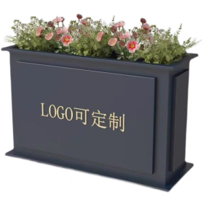
8 | 户外桌椅 | ▲1、框架镀锌钢板3毫米厚烤漆，坐板防腐木户外油漆。 2、工艺要求： 本产品采用户外环保喷塑工艺，喷塑前经十三工位除油、除锈、酸洗磷化前处理，全自动静电喷涂，无污染、无甲醛。 3、一桌四椅 尺寸：700*700*750mm（桌子） 450*450*770mm（椅子） | 1821.6 | 2 | 套 | ¥3,643.20 | 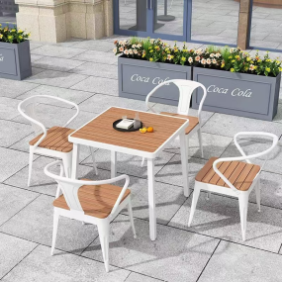 3643.2
合计金额 |  |  |  |  |  | ¥136,233.60

